C2 Gastro
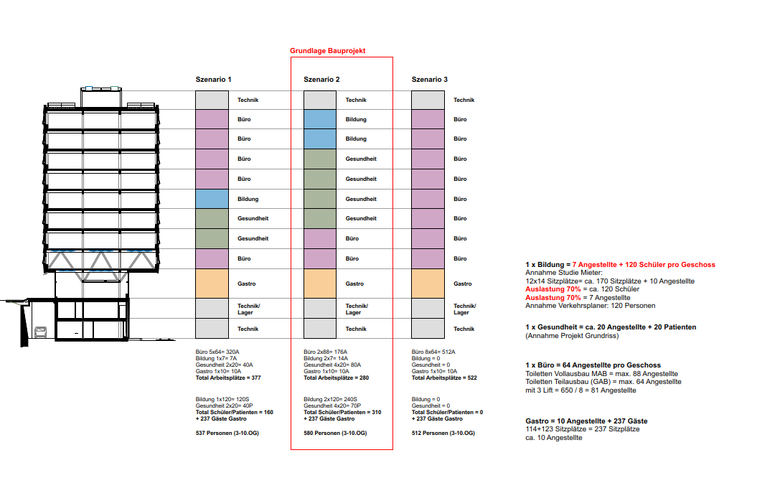
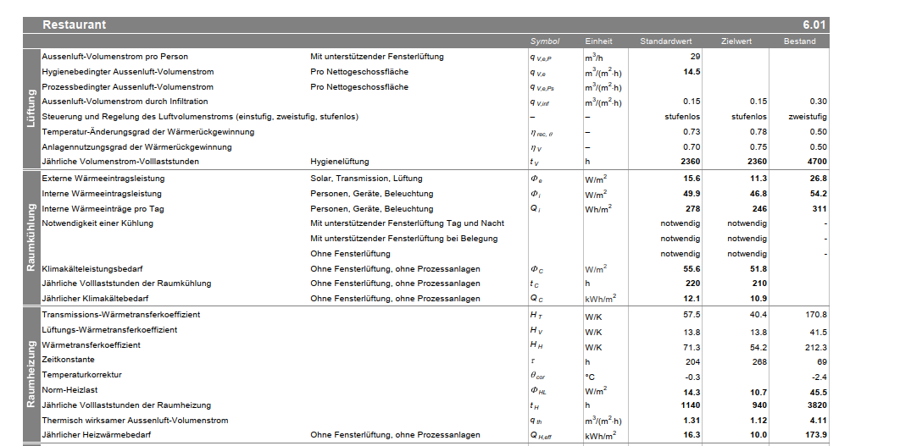

Lüftung Gastro |  |  | Lüftung Bildung
14.5 | m3/m2h |  | 6.4 | m3/m2h
4.0277777778 | l/m2s |  | 1.7777777778 | l/m2s

Personen
Gastro 1 | 221 | m2
Gastro 2 | 237 | m2
 | 458 | m2
 | 247 | 1personen
 | 1.8542510121 | m2/P

Bildung
 | 127 | Personen
Fläche MAB | 716 | m2
 | 5.6377952756 | m2/P

